48 公共工事受注総額
48 公共工事受注総額

 | 時点 2024(R6)年（毎年）
 | 単位 100万円 |  |  |  |  |  |  |  | 偏差値 |  | 53.6
順位 |  | 都道府県名 |  | 数 値 |  |  | 順位 | 都道府県名 |  | 数 値

 |  | 0 | 全 国 |  | 22,145,349 | 0.0 | 24 | 0 | 三 重 |  | 307,318
1 |  | 0 | 東 京 |  | 1,913,112 | 0.0 | 25 | 0 | 長 崎 |  | 303,953
2 |  | 0 | 北海道 |  | 1,753,305 | 0.0 | 26 | 0 | 群 馬 |  | 299,698
3 |  | 0 | 神奈川 |  | 1,354,885 | 0.0 | 27 | 0 | 大 分 |  | 296,076
4 |  | 0 | 愛 知 |  | 961,959 | 0.0 | 28 | 0 | 佐 賀 |  | 294,688
5 |  | 0 | 大 阪 |  | 931,900 | 0.0 | 29 | 0 | 岩 手 |  | 294,085
6 |  | 0 | 埼 玉 |  | 844,298 | 0.0 | 30 | 0 | 青 森 |  | 290,921
7 |  | 0 | 兵 庫 |  | 752,265 | 0.0 | 31 | 0 | 福 井 |  | 283,532
8 |  | 0 | 福 岡 |  | 704,269 | 0.0 | 32 | 0 | 滋 賀 |  | 283,266
9 |  | 0 | 鹿児島 |  | 650,066 | 0.0 | 33 | 0 | 富 山 |  | 278,003
10 |  | 0 | 福 島 |  | 649,119 | 0.0 | 34 | 0 | 岡 山 |  | 258,548
11 |  | ◎ | 千 葉 |  | 607,316 | 0.0 | 35 | 0 | 栃 木 |  | 255,305
12 |  | 0 | 茨 城 |  | 556,159 | 0.0 | 36 | 0 | 山 口 |  | 249,390
13 |  | 0 | 沖 縄 |  | 506,512 | 0.0 | 37 | 0 | 愛 媛 |  | 237,979
14 |  | 0 | 静 岡 |  | 461,578 | 0.0 | 38 | 0 | 宮 崎 |  | 233,902
15 |  | 0 | 新 潟 |  | 454,860 | 0.0 | 39 | 0 | 山 形 |  | 224,356
16 |  | 0 | 石 川 |  | 434,073 | 0.0 | 40 | 0 | 和歌山 |  | 219,336
17 |  | 0 | 岐 阜 |  | 430,261 | 0.0 | 41 | 0 | 山 梨 |  | 209,435
18 |  | 0 | 広 島 |  | 425,627 | 0.0 | 42 | 0 | 高 知 |  | 206,569
19 |  | 0 | 熊 本 |  | 408,763 | 0.0 | 43 | 0 | 島 根 |  | 198,925
20 |  | 0 | 長 野 |  | 377,497 | 0.0 | 44 | 0 | 徳 島 |  | 183,329
21 |  | 0 | 宮 城 |  | 373,961 | 0.0 | 45 | 0 | 鳥 取 |  | 162,521
22 |  | 0 | 秋 田 |  | 369,934 | 0.0 | 46 | 0 | 奈 良 |  | 151,610
23 |  | 0 | 京 都 |  | 365,446 | 0.0 | 47 | 0 | 香 川 |  | 135,443
公共工事受注総額
北海道 | 1753305
青 森 | 290921
岩 手 | 294085
宮 城 | 373961
秋 田 | 369934
山 形 | 224356
福 島 | 649119
茨 城 | 556159
栃 木 | 255305
群 馬 | 299698
埼 玉 | 844298
千 葉 | 607316
東 京 | 1913112
神奈川 | 1354885
新 潟 | 454860
富 山 | 278003
石 川 | 434073
福 井 | 283532
山 梨 | 209435
長 野 | 377497
岐 阜 | 430261
静 岡 | 461578
愛 知 | 961959
三 重 | 307318
滋 賀 | 283266
京 都 | 365446
大 阪 | 931900
兵 庫 | 752265
奈 良 | 151610
和歌山 | 219336
鳥 取 | 162521
島 根 | 198925
岡 山 | 258548
広 島 | 425627
山 口 | 249390
徳 島 | 183329
香 川 | 135443
愛 媛 | 237979
高 知 | 206569
福 岡 | 704269
佐 賀 | 294688
長 崎 | 303953
熊 本 | 408763
大 分 | 296076
宮 崎 | 233902
鹿児島 | 650066
沖 縄 | 506512

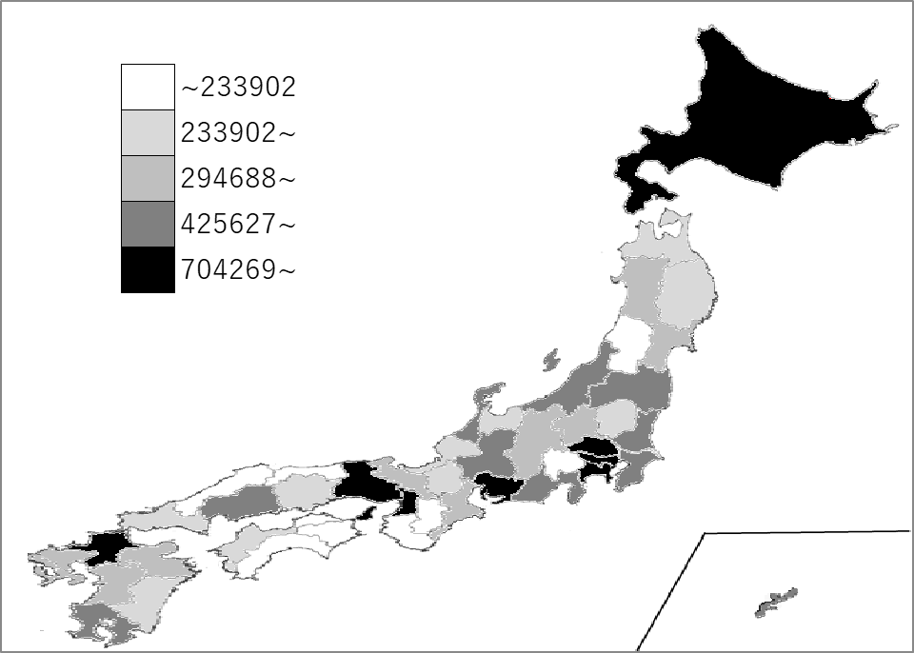
千葉県の推移
令和2年 | 414265 | 11
令和3年 | 436332 | 18
令和4年 | 545679 | 13
令和5年 | 692291.8215 | 8
令和6年 | 607316.0257 | 11

《備 考》 ・資料出所 国土交通省「建設工事受注動態統計調査」 ・参 考 千葉県の発注額 前年比 -12.3％ 国の機関発注 201,864百万円、地方の機関発注 405,452百万円。

